填写说明
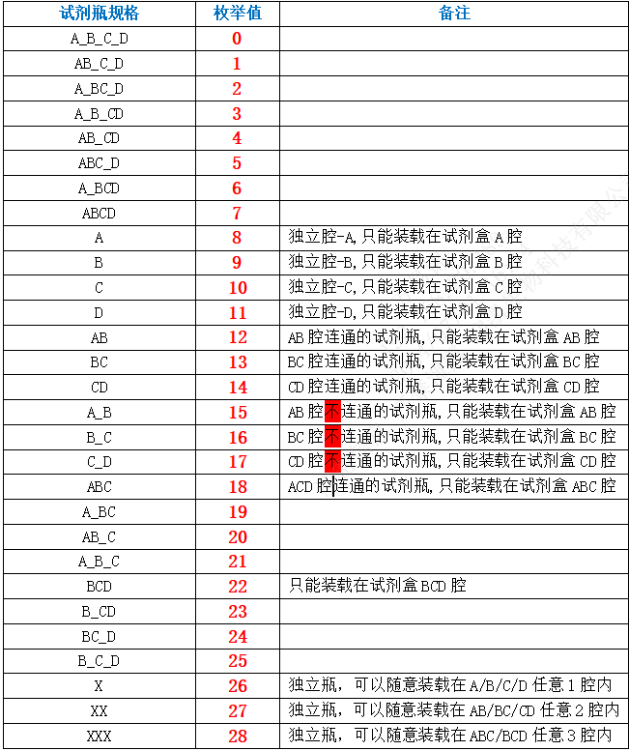
导入模板说明
该模板用于同时导入 试剂信息 和 批次信息，支持自动关联并解析补偿公式。
1. 字段说明
列名 必填 说明 示例值
产品线编号 是 必须已存在于系统中 PL001
试剂编号 是 唯一标识，存在则更新 REG001
试剂名称 否 试剂名称 试剂A
试剂类型 否 0-定量, 1-定性 定量
反应类型 否 0-夹心法, 1-竞争法, 2-间接法, 3-捕获法 夹心法
瓶组 否 整数，目前默认为0 0
瓶规格 否 整数，0-28，含义见 1
测试数 否 整数 100
有效期(天) 否 整数 365
批次号 是 唯一标识，存在则更新 BATCH20231001
生产日期 否 格式：yyyy-MM-dd HH:mm:ss 2023-10-01 00:00:00
失效日期 否 格式：yyyy-MM-dd HH:mm:ss 2024-10-01 00:00:00
本底 否 数字 0.5
补偿公式 否 自定义字符串格式，见下文 1-2:1.4x+0.3;
2. 补偿公式格式
补偿公式使用特定的字符串格式。
基本格式: Min-Max:ax+b
Min-Max: 区间范围，使用 - 连接。
ax+b: 线性公式。
a: 斜率，位于 x 之前。如果省略则默认为 1。
b: 截距，位于 x 之后。支持 + 或 -。
多段公式: 使用分号 ; 分隔，支持换行。
示例
示例 1: 单段公式
0-10:1x+0.5
含义：在区间 [0, 10) 内，y = 1x + 0.5
示例 2: 多段公式 (单行)
0-10:1x+0; 10-20:1.2x-0.5
示例 3: 多段公式 (换行)
0-10:1x+0;
10-20:1.2x-0.5;
20-30:1.5x+1
特殊情况:
x+1 -> a=1, b=1
2x -> a=2, b=0
5 -> a=0, b=5 (常数函数)
3. 瓶规格说明表

